상품제안서
라이징 스타 양장 다이어리 25절 | 상품코드: F29446

 |  |  |  |  |  |  | 02-412-0044 | www.easy1.co.kr
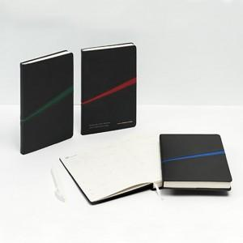 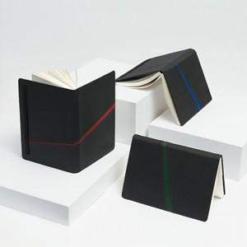 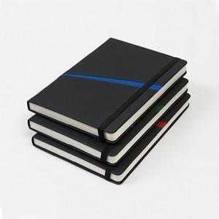

【상세/제작정보】 | 인쇄 별도문의 불박,금박,은박(조각비 별도) 200부 이상 화보삽입 가능.

【인쇄/포장옵션】 | / 포장불가능

【공급단가】 | 수량 | 70~ | 100~ | 500~ | 1,000~ | 2,000~
*VAT별도 | 단가 | 11,400원 | 11,210원 | 10,920원 | 10,730원 | 10,450원

【상품 URL】 | https://dev.easy1.co.kr:443/src/goods_detail.php?gdno=29446

